114
 | HOJA DE INSTRUCCIÓN DE INSPECCION/RECIBO DE MATERIA PRIMA

 | No. |  |  |  | Fecha de Inspección:
 | 114 |  |  |  | 13 de septiembre de 2024

Descripción de Materia Prima recibida: |  |  | Proveedor: |  | Factura No. |  | Fecha de Factura:
Lamina en Hoja. Cal. 14 A1008-DS |  |  | Serviacero Planos S de RL de CV |  | 1230 |  | 12/09/2024

Calibre de lámina |  | No. de pedido |  | No. de rollo |  | No. de Pz./Kg.

,0747" ± ,0025" |  | 0123 |  | 98745 |  | 61523/98740

Lecturas de muestreo:

Ancho | Largo |  | Instrucciones para la Inspección: 1.- Deberán ser revisadas las propiedades mecánicas y la composición química del material de acuerdo a especificaciones técnicas establecidas en el reverso de este documento contra certificado de material (CM) si éstas cumplen se marca con una o en su defecto, si no cumplen cun una en la columna CM correspeondiente. 2,- Se evalua el aspecto dimensional, midiendo el espesor como se indica en la figura. Nota: Si al menos un aspecto no se cumple se rechaza el material y se actua conforme al procedimeinto MP-7.10
asdfghbnm | bnhfgtdrfsf
gs | zfgfsaxs
asdcfvb | jhgnfdscvx
Dfrgewfsad | grwefsA
cdbhgrs | dfzdfs
r | rwtew
gf | t
wertr | tre
rzwswrsew | DSg
agraet | aefdsgfeg

Observaciones a los resultados dimensiónales, propiedades mecánicas y requerimientos químicos:

SE LIBERAN ___ PIEZAS, CON UN TOTAL DE ___ KG

Aceptación |  |  |  |  | Rechazo | √

Observaciones a la disposición de la Materia Prima:
MATERIAL DENTRO DE ESPECIFICACIÓN
RUGOSIDAD µin | 0 | 2 | 4 | 6 | 8
Dureza Rb | 1 | 3 | 5 | 7 | 9

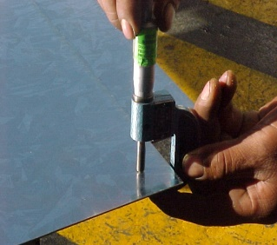
 |  |  |  |  | NOTA: En la imagen se indican los lugares para toma de lectura del espesor de lámina, utilizando micrómetro para espesores en el rango adecuado.

Nombre y Firma

JCSistemas
Aseguramiento de Calidad

